Лист1
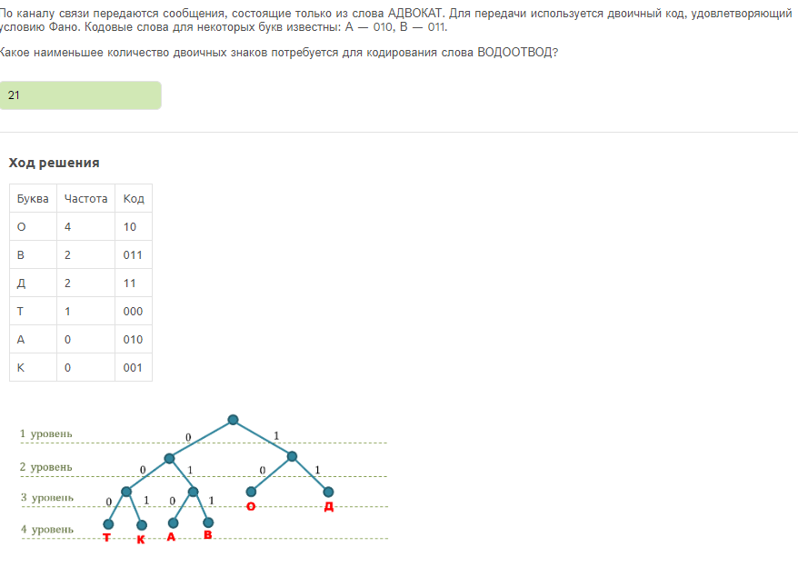
АДВОКАТ
Буква | Частота | Код | Длина в слове
А | 2 | 010
Д | 1 | 10
В | 1 | 011
О | 1 | 11
К | 1 | 000
Т | 1 | 001

ВОДООТВОД
Буква | Частота | Код | Длина в слове
В | 1 | 011 | 3
О | 4 | 11 | 8
Д | 2 | 10 | 4
Т | 1 | 001 | 3
 |  |  | 18

НЕ 17!
ПОЧЕМУ 21?

